情報入力ページ
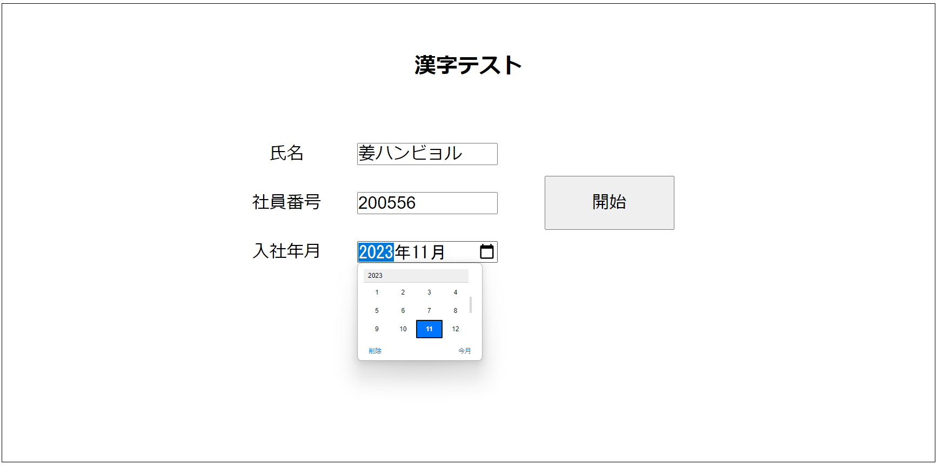
作成者 | 姜ハンビョル | 作成日 | 20240617 | 更新日 | 20240619

テスト実施ページ
 |  | 作成者 | 姜ハンビョル |  |  | 作成日 | 20240617 | 更新日 | 20240620

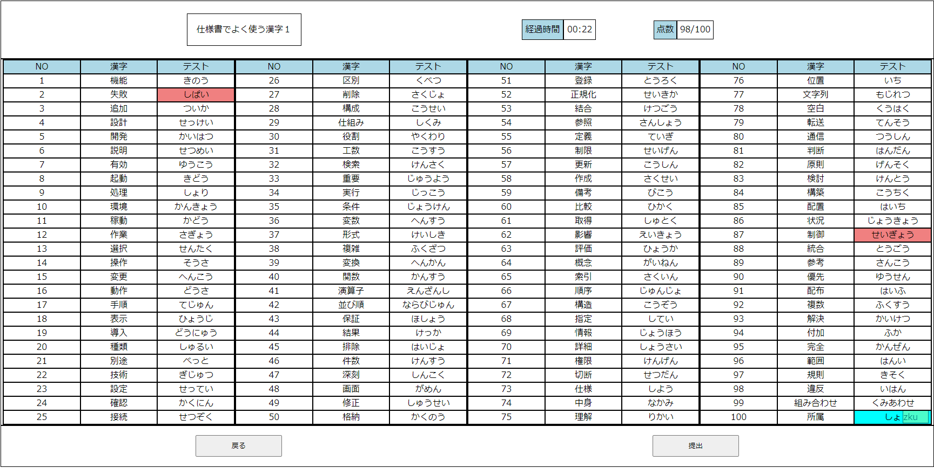

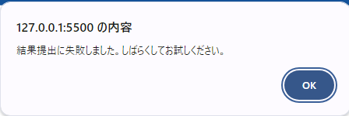

 |  |  |  | 機能 | きのう
 |  |  |  | 失敗 | しっぱい
 |  |  |  | 追加 | ついか
 |  |  |  | 設計 | せっけい
 |  |  |  | 開発 | かいはつ
 |  |  |  | 説明 | せつめい
区別 | くべつ |  |  | 有効 | ゆうこう
削除 | さくじょ |  |  | 起動 | きどう
構成 | こうせい |  |  | 処理 | しょり
仕組み | しくみ |  |  | 環境 | かんきょう
役割 | やくわり |  |  | 稼動 | かどう
工数 | こうすう |  |  | 作業 | さぎょう
検索 | けんさく |  |  | 選択 | せんたく
重要 | じゅうよう |  |  | 操作 | そうさ
実行 | じっこう |  |  | 変更 | へんこう
条件 | じょうけん |  |  | 動作 | どうさ
変数 | へんすう |  |  | 手順 | てじゅん
形式 | けいしき |  |  | 表示 | ひょうじ
複雑 | ふくざつ |  |  | 導入 | どうにゅう
変換 | へんかん |  |  | 種類 | しゅるい
関数 | かんすう |  |  | 別途 | べっと
演算子 | えんざんし |  |  | 技術 | ぎじゅつ
並び順 | ならびじゅん |  |  | 設定 | せってい
保証 | ほしょう |  |  | 確認 | かくにん
結果 | けっか |  |  | 接続 | せつぞく
排除 | はいじょ
件数 | けんすう
深刻 | しんこく
画面 | がめん
修正 | しゅうせい
格納 | かくのう
登録 | とうろく
正規化 | せいきか
結合 | けつごう
参照 | さんしょう
定義 | ていぎ
制限 | せいげん
更新 | こうしん
作成 | さくせい
備考 | びこう
比較 | ひかく
取得 | しゅとく
影響 | えいきょう
評価 | ひょうか
概念 | がいねん
索引 | さくいん
順序 | じゅんじょ
構造 | こうぞう
指定 | してい
情報 | じょうほう
詳細 | しょうさい
権限 | けんげん
切断 | せつだん
仕様 | しよう
中身 | なかみ
理解 | りかい
位置 | いち
文字列 | もじれつ
空白 | くうはく
転送 | てんそう
通信 | つうしん
判断 | はんだん
原則 | げんそく
検討 | けんとう
構築 | こうちく
配置 | はいち
状況 | じょうきょう
制御 | せいぎょ
統合 | とうごう
参考 | さんこう
優先 | ゆうせん
配布 | はいふ
複数 | ふくすう
解決 | かいけつ
付加 | ふか
完全 | かんぜん
範囲 | はんい
規則 | きそく
違反 | いはん
組み合わせ | くみあわせ
所属 | しょぞく

